问题
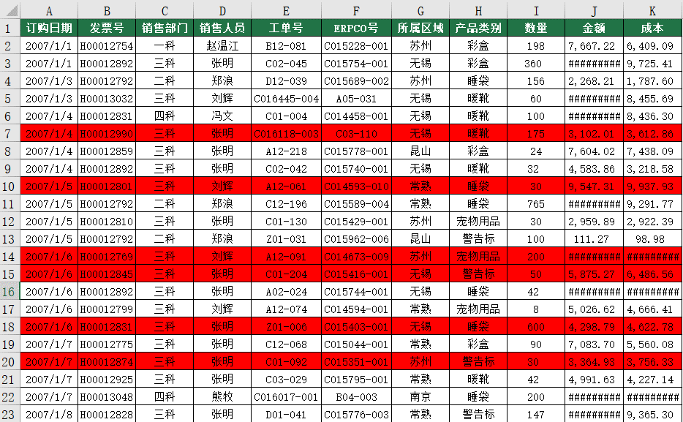
 |  | 课后小练习

任务：
 | 在数据表中利用“条件格式”将“成本”大于“金额”的数据整行标记为红颜色，完成效果如下图所示。

